Tabelle1
 |  | Bestimmung der Temperaturänderung

Name: |  |  |  | Datum: | 2020-04-29
Klasse:

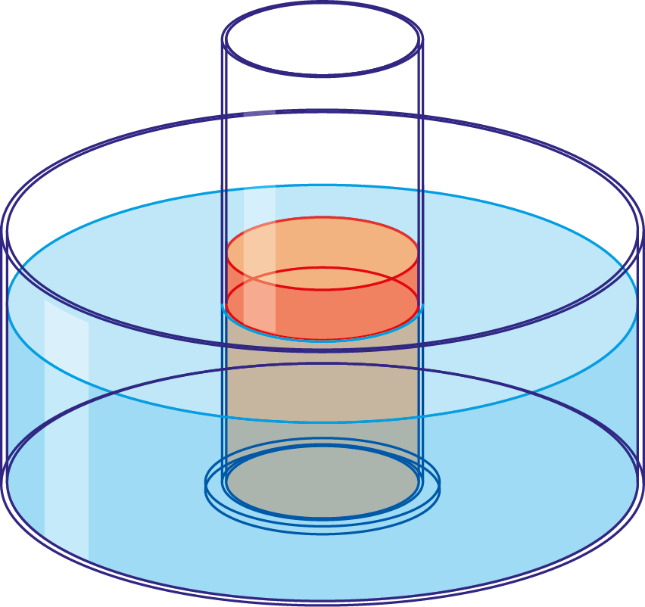
 |  |  | t in min | 𝜗1 in °C | 𝜗2 in °C
 |  |  | 0
 |  |  | 1
 |  |  | 2
 |  |  | 3
 |  |  | 4
 |  |  | 5
 |  |  | 6
 |  |  | 7
 |  |  | 8
 |  |  | 9

1. | Trage deinen Namen und deine Klasse ein.
2. | Übertrage deine Messwerte in die Wertetabelle .
3. | Drucke dein Blatt aus.

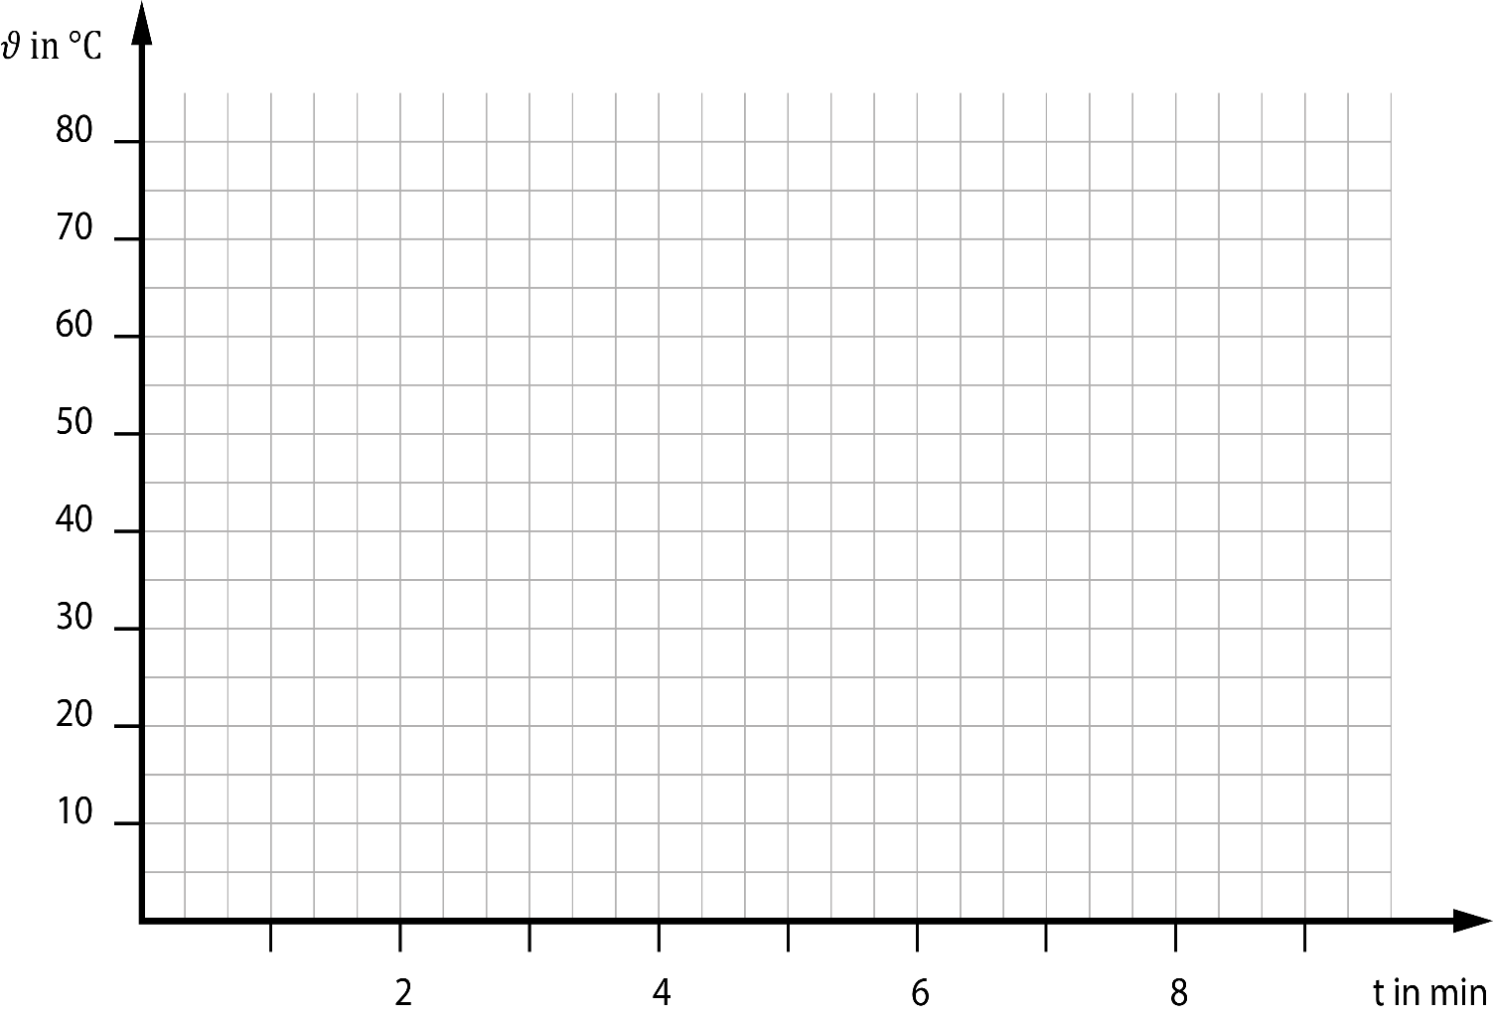
 | 𝜗1 in °C | 𝜗2 in °C
0
1
2
3
4
5
6
7
8
9

